Sheet1
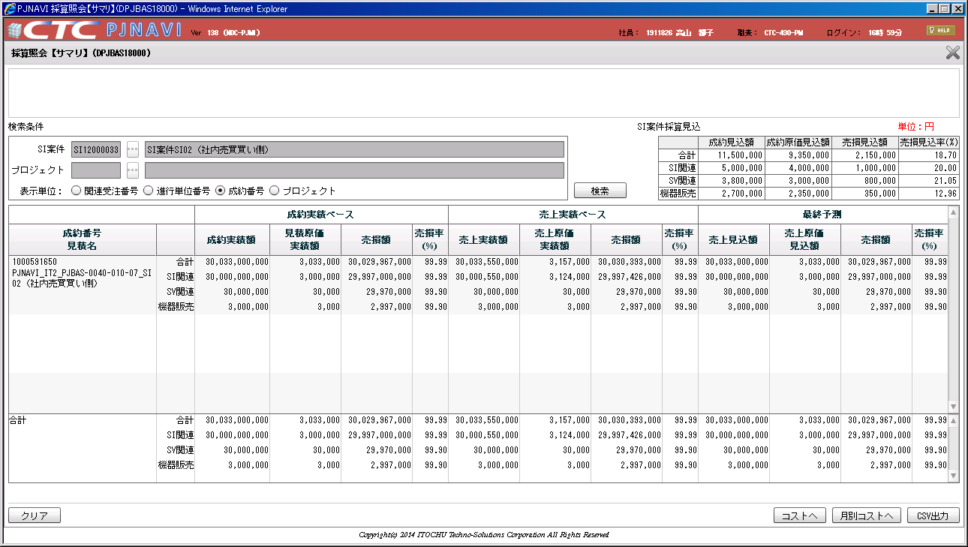
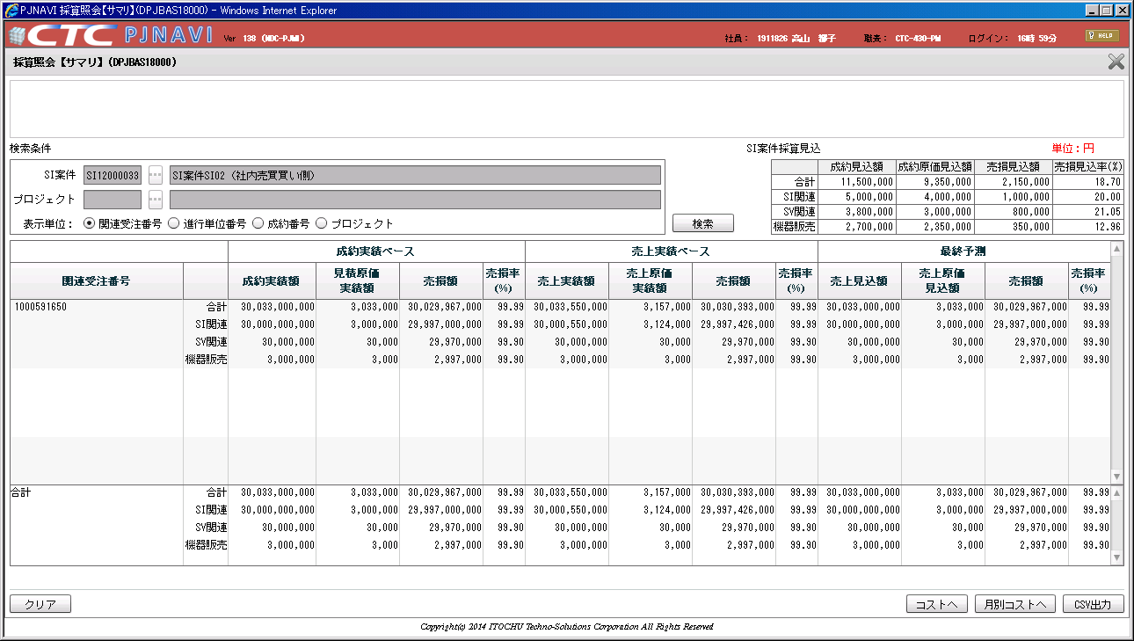
社内売買の売り側の表示

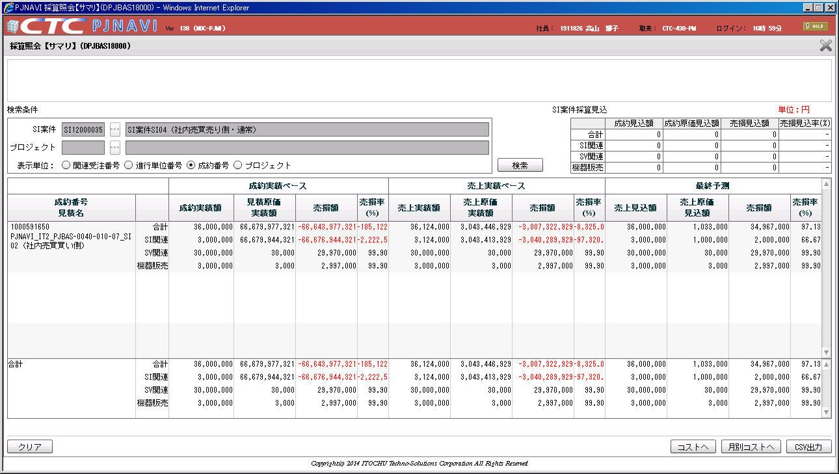

売り側に対し、表示してはいけない
⇒数値を、０とし表示する

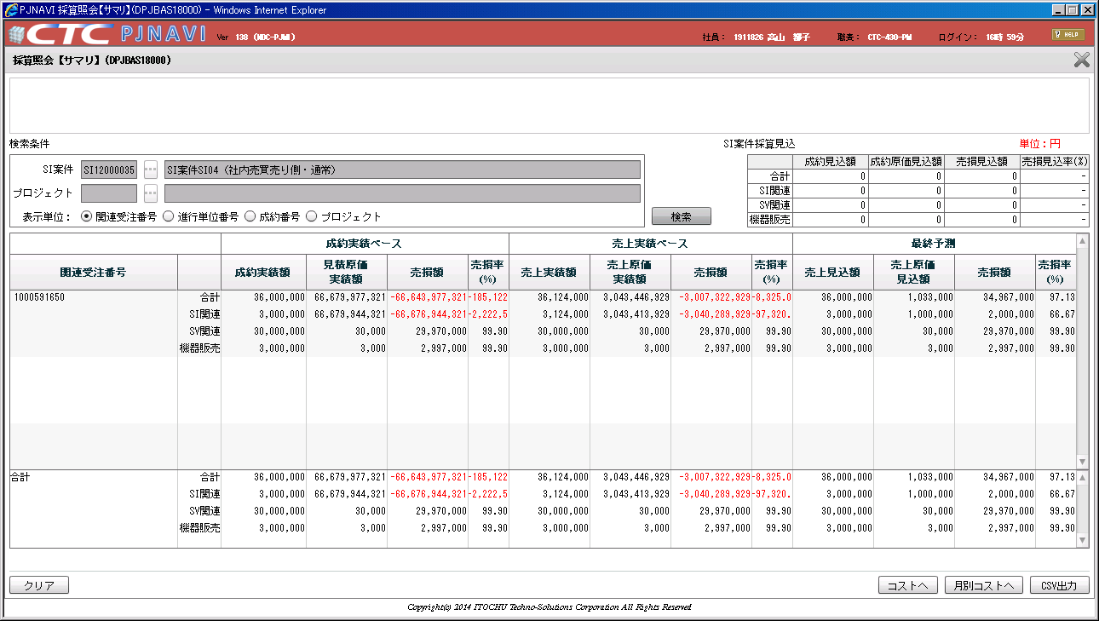

売り側に対し、表示してはいけない
⇒数値を、０とし表示する

社内売買の買い側の表示

